상품제안서
스페이스인베이더 PC 블루투스 스피커 | 상품코드: F22258

 |  |  |  |  |  |  | 02-412-0044 | www.easy1.co.kr
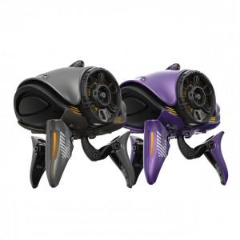 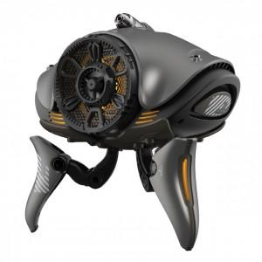 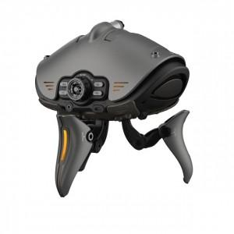

【상세/제작정보】

【인쇄/포장옵션】 | 스티커 / 포장지포장

【공급단가】 | 수량 | 20~ | 50~ | 100~ | 300~ | 500~
*VAT별도 | 단가 | 87,750원 | 84,500원 | 81,250원 | 78,000원 | 76,050원

【상품 URL】 | https://easy1.co.kr:443/src/goods_detail.php?gdno=22258

